様式第３号肢体
 |  | （表 面）
様式第３号
 |  | 特 別 児 童 扶 養 手 当 認 定 診 断 書
 |  |  |  |  |  |  |  |  |  |  |  |  |  |  |  |  |  |  |  |  |  |  |  |  |  |  |  |  |  |  |  |  |  |  |  |  |  |  |  |  |  |  |  |  |  |  |  |  |  | （肢体不自由用）
市町村受付 |  |  |  |  |  | 市町村進達 |  |  |  |  |  |  | 認 定 番 号 |  |  |  |  | 受 給 者 氏 名 |  |  |  |  |  |  |  |  |  |  |  | 特 児 等 級 ［有期： 月］ |  |  |  |  |  |  |  |  |  |  |  |  |  |  |  |  |  |  |  |  |  | 手 帳 等 級
年 月 日 |  |  |  |  |  | 年 月 日 |  |  |  |  |  |  |  |  |  |  |  |  |  |  |  |  |  |  |  |  |  |  |  |  | １級 （ ） |  |  |  | ・ | ２級 （ ） |  |  |  | ・ | 重複１級 |  |  |  |  |  |  | ・ | 新規 |  |  | 身障 |  |  |  |  | 級
 |  |  |  |  |  |  |  |  |  |  |  |  |  |  |  |  |  |  |  |  |  |  |  |  |  |  |  |  |  |  |  |  |  |  |  |  |  |  |  |  | ( / ) |  |  |  |  |  |  |  |  |  |  | 療育 |  |  |  |  | 判定
（ふ り が な） |  |  |  |  |  |  |  |  |  |  |  |  |  |  |  |  |  |  |  |  |  |  |  |  |  | 生年 月日 |  |  |  |  |  |  |  |  | 年 |  |  |  | 月 |  |  |  | 日生（ |  |  |  |  | 歳） |  | 性別 |  |  | 男 |  | ・ | 女
氏 名

住 所 |  |  |  |  |  |  |  |  | 住所地の郵便番号 |  |  |  |  |  |  |  |  |  |  |  |  |  |  | 都道 |  |  |  |  |  |  |  |  | 郡市
 |  |  |  |  |  |  |  |  | （ |  |  | － |  |  |  | ） |  |  |  |  |  |  |  | 府県 |  |  |  |  |  |  |  |  | 区
 |  |  |  |  |  |  |  |  |  |  |  |  |  |  |  |  |  |  |  |  |  |  |  |  | ② |  | 傷病の発生年月日 |  |  |  |  |  |  |  |  |  |  |  |  | 年 |  |  |  | 月 |  |  |  | 日 |  | ・診療録で確認
① |  | 障害の原因と |  |  |  |  |  |  |  |  |  |  |  |  |  |  |  |  |  |  |  |  |  |  |  |  |  |  |  |  |  |  |  |  |  |  |  |  |  |  |  |  |  |  |  |  |  |  |  | ・本人の申立て
 |  | な っ た傷病名 |  |  |  |  |  |  |  |  |  |  |  |  |  |  |  |  |  |  |  |  |  |  | ③ |  | ①のため初めて医師 |  |  |  |  |  |  |  |  |  |  |  |  | 年 |  |  |  | 月 |  |  |  | 日 |  | ・診療録で確認
 |  |  |  |  |  |  |  |  |  |  |  |  |  |  |  |  |  |  |  |  |  |  |  |  |  |  | の診療を受けた日 |  |  |  |  |  |  |  |  |  |  |  |  |  |  |  |  |  |  |  |  |  |  | ・本人の申立て
④ |  | 傷病の原因 又は誘因 |  |  |  |  |  |  |  |  |  |  |  |  |  |  |  |  |  |  |  |  |  |  | ⑤ |  | 既存 障害 |  |  |  |  |  |  |  |  |  |  |  |  |  |  | ⑥ |  | 既往症

 |  |  |  |  |  |  |  |  |  | 初診年月日 |  |  | （ 年 月 日）
⑦ |  | 傷病が治った（症状が固定し て治療の効果が期待できな い状態を含む。）かどうか。 |  |  |  |  |  |  |  |  |  | 傷病が治っている場合 ・・・・・・・・・・ 治った日 |  |  |  |  |  |  |  |  |  |  |  |  |  |  |  |  |  |  |  |  |  |  |  |  |  |  | 年 |  |  |  | 月 |  |  |  | 日 |  | 確認 |  |  | ・ |  | 推定

 |  |  |  |  |  |  |  |  |  |  |  | 傷病が治っていない場合 ・・・・・・・・ 症状のよくなる見込 |  |  |  |  |  |  |  |  |  |  |  |  |  |  |  |  |  |  |  |  |  |  |  |  |  |  | 有 |  | ・ |  | 無 |  | ・ |  | 不明

⑧ |  | 診断書作成医療機関
 |  | における初診時所見
 |  | 初診年月日
 |  | （ 年 月 日）
⑨ |  | 現 在 ま で の 治 療 の 内 容、期 間 、 経 過 、 そ の 他 参 考 と な る 事 項 |  |  |  |  |  |  |  |  |  |  |  |  |  |  |  |  |  |  |  |  |  |  |  |  |  |  |  |  |  |  |  |  |  |  |  |  |  |  |  | 診療回数 |  |  | 年 間
 |  |  |  |  |  |  |  |  |  |  |  |  |  |  |  |  |  |  |  |  |  |  |  |  |  |  |  |  |  |  |  |  |  |  |  |  |  |  |  |  |  |  |  |  |  |  |  |  |  |  |  |  |  |  | 回
 |  |  |  |  |  |  |  |  |  |  |  |  |  |  |  |  |  |  |  |  |  |  |  |  |  |  |  |  |  |  |  |  |  |  |  |  |  |  |  |  |  |  |  |  | 月平均
 |  |  |  |  |  |  |  |  |  |  |  |  |  |  |  |  |  |  |  |  |  |  |  |  |  |  |  |  |  |  |  |  |  |  |  |  |  |  |  |  |  |  |  |  |  |  |  |  |  |  |  |  |  |  | 回
⑩ |  | 計 測 |  |  |  |  |  |  |  |  |  |  |  |  |  | 身 長 |  |  |  |  |  |  |  |  |  |  |  |  |  |  | ｃｍ |  |  | 血 圧 |  |  |  |  |  | 最 高 |  |  |  |  |  |  |  |  |  |  |  |  | ｍｍＨｇ
 |  | （令和 |  |  |  | 年 |  |  |  | 月 |  | 日計測） |  |  |  | 体 重 |  |  |  |  |  |  |  |  |  |  |  |  |  |  | ｋｇ |  |  |  |  |  |  |  |  | 最 低 |  |  |  |  |  |  |  |  |  |  |  |  | ｍｍＨｇ
障 害 の 状 態 （令和 年 月 日 現症）

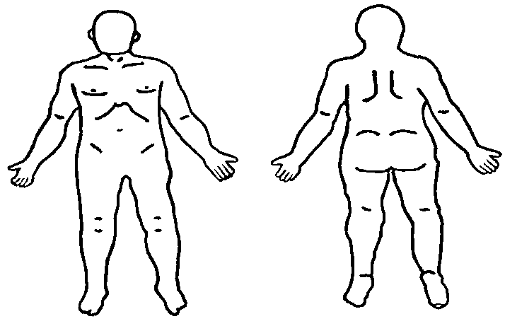
⑪切断又は離断・変形・麻痺 |  |  |  |  |  |  |  |  |  |  |  |  |  |  |  |  |  |  |  |  |  |  | 右 |  |  |  |  |  |  |  |  | 左 |  |  |  |  |  |  |  |  |  |  | 右 |  |  |  |  |  |  | 左
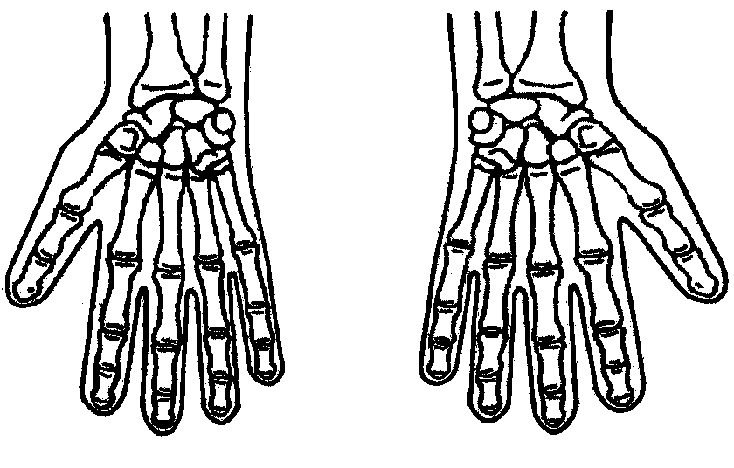
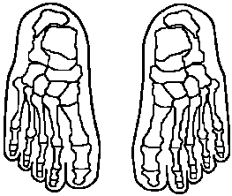

 |  |  | 切 断 又 は 離 断 日 |  |  |  |  |  |  |  | 年 月 日 |  |  |  |  |  |  |  |  |  |  |  |  |  |  | 切断
 |  |  |  |  |  |  |  |  |  |  |  |  |  |  |  |  |  |  |  |  |  |  |  |  |  |  |  |  |  | × 変形 |  |  |  |  |  |  |  |  | 感覚麻痺 |  |  |  |  |  |  |  |  |  | 運動麻痺
 |  |  | 創 面 治 ゆ 日 |  |  |  |  |  |  |  | 年 月 日 |  |  |  |  |  |  |  |  |  |  |  |  |  |  | 離断

 |  |  | 切断又は離断の場合の神経・運動障害 |  |  |  |  |  |  |  |  |  | 断端の痛み |  |  |  |  | 有 |  | ・ | 無 |  |  |  | すぐ上の関節の異常 |  |  |  |  |  |  |  |  |  | 有 |  | ・ | 無 |  |  |  | （有の場合は⑯に記入してください。）
 |  |  | 外 観 |  |  |  |  |  |  |  |  |  | 弛緩性 |  | ・ |  | 痙直性 |  |  |  | ・ |  | 不随意運動性 |  |  |  |  |  |  | ・ |  | 失調性 |  |  |  | ・ |  | 強剛性 |  |  |  | ・ |  | しんせん性
 |  |  | 起 因 部 位 |  |  |  |  |  |  |  |  |  | 脳性 | ・ |  | 脊髄性 |  |  |  | ・ |  | 末梢神経性 |  |  |  |  |  | ・ |  | 筋性 |  |  | ・ |  | その他 (心因性ものと思われる場合は、その旨記載してください。)
 |  |  | 種類及びその程度 |  |  |  |  |  |  |  |  |  | 知覚麻痺 |  | ( |  | 脱失 |  |  | ・ |  | 鈍麻 |  |  | ・ |  | 過敏 |  |  | ・ |  | 異常 |  |  | ） |  | ・ |  | 運動麻痺
 |  |  | 反 射 |  |  |  |  |  |  |  |  | 右 |  |  |  |  |  |  |  |  |  |  |  |  |  |  |  |  |  |  |  |  |  | 左
 |  |  |  |  |  |  |  |  |  |  |  | 上肢 |  |  |  | 下肢 |  |  |  |  |  | ﾊﾞﾋﾞﾝｽｷｰ反射 |  |  |  |  |  | その他の病的反射 |  |  |  |  |  | 上肢 |  |  |  |  |  | 下肢 |  |  |  |  |  | ﾊﾞﾋﾞﾝｽｷｰ反射 |  |  |  |  |  | その他の病的反射

 |  |  | そ の 他 |  |  |  |  |  |  |  |  |  | 排尿障害 |  |  |  | 有 |  | ・ |  | 無 |  |  |  | 排便障害 |  |  |  |  |  | 有 |  | ・ |  | 無 |  |  |  | 褥創又はその瘢痕 |  |  |  |  |  |  |  |  |  | 有 |  | ・ |  | 無
⑫脊柱の障害 |  |  | 脊 柱 の 可 動 域 |  |  |  |  |  |  |  |  |  |  |  |  |  |  |  |  |  |  |  |  |  |  |  |  |  |  |  | 随伴する脊髄・根症状などの臨床症状
 |  |  | 部位 |  | 前 屈 |  |  |  |  | 後 屈 |  |  | 右側屈 |  |  | 左側屈 |  |  |  |  | 右廻旋 |  |  |  |  | 左廻旋
 |  |  | 頸 部
 |  |  | 胸腰部
⑬ |  | 人工骨頭・ 人工関節の 装着の状態 |  |  |  | 部 位 |  |  |  |  |  |  |  |  |  |  |  |  |  |  |  |  |  |  |  |  | ⑭握力 |  |  |  |  |  |  | 右 |  |  |  |  |  |  |  |  |  |  |  | 左

 |  |  |  |  |  | 手 術 日 |  |  |  |  |  |  |  |  |  | 年 |  |  |  | 月 |  |  |  | 日
 |  |  |  |  |  |  |  |  |  |  |  |  |  |  |  |  |  |  |  |  |  |  |  |  |  |  |  |  |  |  |  |  |  |  |  |  |  |  |  |  |  |  |  | ㎏ |  |  |  |  |  |  |  |  |  |  |  | ㎏
 |  |  |  |  |  |  |  | 部位 |  |  |  |  |  |  |  |  |  | 母指 |  |  |  |  |  |  |  | 示指 |  |  |  |  |  |  |  | 中指 |  |  |  |  |  |  |  | 環指 |  |  |  |  |  |  |  | 小指
⑮ |  | 手 （足） 指 関 節 の 他 動 可 動 域 |  |  |  |  |  |  |  |  |  |  |  |  |  |  |  | 屈曲 |  |  |  | 伸展 |  |  |  | 屈曲 |  |  |  | 伸展 |  |  |  | 屈曲 |  |  |  | 伸展 |  |  |  | 屈曲 |  |  |  | 伸展 |  |  |  | 屈曲 |  |  |  | 伸展
 |  |  |  |  |  |  |  | 中手（足）指節間関節（MP） |  |  |  |  |  |  | 右
 |  |  |  |  |  |  |  |  |  |  |  |  |  |  | 左
 |  |  |  |  |  |  |  | 近位指節間関節（PＩＰ） |  |  |  |  |  |  | 右
 |  |  |  |  |  |  |  | （母指では指節間関節） |  |  |  |  |  |  | 左

本人の障害の程度及び状態に無関係な欄には記入する必要はありません。（無関係な欄は、斜線により抹消してください。）
 |  |  |  |  |  |  |  |  |  |  |  |  |  |  |  |  |  |  |  |  |  |  |  |  |  |  |  |  |  |  |  |  |  |  |  |  |  |  |  |  |  |  |  |  |  |  |  |  |  |  |  |  |  |  |  |  | （２－１）
 |  |  |  |  |  |  |  |  |  |  |  |  |  |  |  |  |  |  |  |  |  |  |  |  |  |  |  |  |  |  |  |  |  |  |  |  |  |  |  |  |  | 受給者氏名 |  |  |  |  |  |  |  | 児 童 氏 名

障 害 の 状 態 |  |  |  |  |  |  |  |  |  |  |  |  |  |  |  |  |  |  | （令和 |  |  |  |  |  | 年 |  |  |  | 月 |  |  |  | 日 現症）

⑯関節可動域及び筋力 |  |  | 部位 |  | 運動の 種 類 |  |  | 右 |  |  |  |  |  |  |  |  |  |  |  |  |  |  |  |  |  |  |  |  |  |  | 左
 |  |  |  |  |  |  |  | 関節可動域（角度） |  |  |  |  |  |  |  | 筋 力 |  |  |  |  |  |  |  |  |  |  |  |  |  |  | 関節可動域（角度） |  |  |  |  |  |  |  |  |  |  |  | 筋 力
 |  |  |  |  |  |  |  | 強直肢位 |  |  |  | 他動可動域 |  |  |  | 正常 |  |  | やや減 |  |  | 半減 |  |  | 著減 |  |  | 消失 |  |  | 強直肢位 |  |  |  |  |  | 他動可動域 |  |  |  |  |  | 正常 |  |  | やや減 |  |  | 半減 |  |  | 著減 |  |  | 消失
 |  |  | 肩関節 |  | 屈曲
 |  |  |  |  | 伸展
 |  |  |  |  | 内転
 |  |  |  |  | 外転
 |  |  | 肘関節 |  | 屈曲
 |  |  |  |  | 伸展
 |  |  | 前 腕 |  | 回内
 |  |  |  |  | 回外
 |  |  | 手関節 |  | 背屈
 |  |  |  |  | 掌屈
 |  |  | 股関節 |  | 屈曲
 |  |  |  |  | 伸展
 |  |  |  |  | 内転
 |  |  |  |  | 外転
 |  |  | 膝関節 |  | 屈曲
 |  |  |  |  | 伸展
 |  |  | 足関節 |  | 背屈
 |  |  |  |  | 底屈
⑰ |  | 四肢長及び四肢囲 |  |  |  |  |  |  |  |  |  | 右 |  |  |  |  |  |  |  |  |  |  |  |  |  |  |  |  |  |  |  |  |  | 左
 |  |  |  |  |  |  |  |  |  |  |  | 上肢長 |  | 上腕囲 |  |  |  | 前腕囲 |  |  |  | 下肢長 |  |  |  | 大腿囲 |  |  |  | 下腿囲 |  |  |  | 上肢長 |  |  |  | 上腕囲 |  |  |  | 前腕囲 |  |  |  | 下肢長 |  |  |  | 大腿囲 |  |  |  | 下腿囲

 |  |  |  |  |  |  |  |  |  |  |  | ㎝ |  | ㎝ |  |  |  | ㎝ |  |  |  | ㎝ |  |  |  | ㎝ |  |  |  | ㎝ |  |  |  | ㎝ |  |  |  | ㎝ |  |  |  | ㎝ |  |  |  | ㎝ |  |  |  | ㎝ |  |  |  | ㎝
⑱ |  |  | 補 助 用 具 を 使 用 し な い 状 態 で 判 断 し て く だ さ い 。 |  |  |  |  |  |  |  |  |  |  |  |  |  |  |  |  |  |  | 一人でもうまくできる場合には・・・・・・・・・・・・・・・・・・「 ○ 」 |  |  |  |  |  |  |  |  |  |  |  |  |  |  |  |  |  |  |  |  |  |  |  |  |  |  | 該当する記号を下欄 に記入又は記号を○ で囲んでください。
 |  |  |  |  |  |  |  |  |  |  |  |  |  |  |  |  |  |  |  |  |  | 一人でできてもやや不自由な場合には・・・・・・・・・・「○△」
 |  |  |  |  |  |  |  |  |  |  |  |  |  |  |  |  |  |  |  |  |  | 一人でできるが非常に不自由な場合には・・・・・・・・「△×」
日常生活における動作の障害程度 |  |  |  |  |  |  |  |  |  |  |  |  |  |  |  |  |  |  |  |  |  | 一人では全くできない場合には・・・・・・・・・・・・・・・・・「 × 」
 |  |  | 日 常 生 活 に お け る 動 作 |  |  |  |  |  |  |  |  |  |  |  |  |  |  |  |  | 右 |  |  |  | 左 |  |  |  | 日 常 生 活 に お け る 動 作 |  |  |  |  |  |  |  |  |  |  |  |  |  |  |  |  |  |  |  |  |  | 右 |  |  |  | 左
 |  |  | つまむ |  |  |  |  |  |  |  |  |  |  |  |  |  |  | （新聞紙が引き抜けない程度） |  |  |  |  |  |  |  |  |  | 片足で立つ
 |  |  | 握 る |  |  |  |  |  |  |  |  |  |  |  |  |  |  | （丸めた週刊誌が引き抜けない程度） |  |  |  |  |  |  |  |  |  | 座る（ 正座、横すわり、あぐら、脚なげだし ）
 |  |  | タオルを絞る |  |  |  |  |  |  |  |  |  |  |  |  |  |  | （水をきれる程度） |  | 両手 |  |  |  |  |  |  |  | （このような姿勢を持続する）
 |  |  | ひもを結ぶ |  |  |  |  |  |  |  |  |  |  |  |  |  |  |  |  | 両手 |  |  |  |  |  |  |  | 深くおじぎ（ 最敬礼 ）をする
 |  |  | さじで食事をする |  |  |  |  |  |  |  |  |  |  |  |  |  |  |  |  |  |  |  |  |  |  |  |  | 歩く （屋内）
 |  |  | 顔に手のひらをつける |  |  |  |  |  |  |  |  |  |  |  |  |  |  |  |  |  |  |  |  |  |  |  |  | 歩く （屋外）
 |  |  | 用便の処置をする （ズボンの前のところに手をやる） |  |  |  |  |  |  |  |  |  |  |  |  |  |  |  |  |  |  |  |  |  |  |  |  | 立ち上がる |  |  |  |  | ア | 支持なし |  |  | イ | 支持があればでき |  |  |  |  |  | ウ | 支持があればでき |  |  |  |  |  | エ | 支持があっても
 |  |  | 用便の処置をする |  |  |  |  |  |  |  |  |  |  |  |  |  |  | （尻のところに手をやる） |  |  |  |  |  |  |  |  |  |  |  |  |  |  |  | でできる |  |  |  | るがやや不自由 |  |  |  |  |  |  | るが非常に不自由 |  |  |  |  |  |  | できない
 |  |  | 上衣の着脱 |  |  |  |  |  |  |  |  |  |  |  |  |  |  | （かぶりシャツを着て脱ぐ） |  | 両手 |  |  |  |  |  |  |  | 階段を上る |  |  |  |  | ア | 支持なし |  |  | イ | 支持があればでき |  |  |  |  |  | ウ | 支持があればでき |  |  |  |  |  | エ | 支持があっても
 |  |  | 上衣の着脱 |  |  |  |  |  |  |  |  |  |  |  |  |  |  | （ワイシャツを着てボタンをとめる） |  | 両手 |  |  |  |  |  |  |  |  |  |  |  |  |  | でできる |  |  |  | るがやや不自由 |  |  |  |  |  |  | るが非常に不自由 |  |  |  |  |  |  | できない
 |  |  | ズボンの着脱 |  |  |  |  |  |  |  |  |  |  |  |  |  |  | （どのような姿勢でもよい） |  | 両手 |  |  |  |  |  |  |  | 階段を下りる |  |  |  |  | ア | 支持なし |  |  | イ | 支持があればでき |  |  |  |  |  | ウ | 支持があればでき |  |  |  |  |  | エ | 支持があっても
 |  |  | 靴下を履く |  |  |  |  |  |  |  |  |  |  |  |  |  |  | （どのような姿勢でもよい） |  | 両手 |  |  |  |  |  |  |  |  |  |  |  |  |  | でできる |  |  |  | るがやや不自由 |  |  |  |  |  |  | るが非常に不自由 |  |  |  |  |  |  | できない
⑲ |  |  | 該当する数字を○で囲み、右のア・イのいずれかの使用状況を選び、〔 〕内に記載してください。 |  |  |  |  |  |  |  |  |  |  |  |  |  |  |  |  |  |  |  |  |  |  |  |  |  |  |  |  |  |  |  |  |  | 左記の使用状況について、詳しく記入してください。
補助 |  |  | １ 〔 〕上肢補装具 |  |  |  |  |  |  | ２ 〔 〕下肢補装具（ 左 ・ 右 ） |  |  |  |  |  |  |  |  |  |  | ア 常時（起床より就寝まで）使用
用具 |  |  | ３ 〔 〕杖（ ） |  |  |  |  |  |  | ４ 〔 〕松 葉 杖（ 左 ・ 右 ） |  |  |  |  |  |  |  |  |  |  | イ 常時ではないが使用
使用 |  |  | ５ 〔 〕車 椅 子 |  |  |  |  |  |  | ６ 〔 〕歩 行 車
状況 |  |  | ７ 〔 〕そ の 他 （具体的に |  |  |  |  |  |  |  |  |  |  |  |  |  |  |  |  |  |  |  |  |  |  |  |  |  |  |  |  | ）
 |  |  | ８ 補助用具は使用していない
⑳ |  | その他の精神・身体の障害の状態

㉑ |  | 現症時の日常生活 |  |  |  |  |  |  |  |  |  | （補助用具を使用しない状態で判断してください。）
 |  | 活 動 能 力
 |  | （必ず記入してください。）
㉒ |  | 予 後
 |  | （必ず記入してください。）
㉓ |  | 備 考

上記のとおり、診断します。 |  |  |  |  |  |  |  |  |  |  |  |  |  |  |  |  |  |  |  |  |  |  |  | 令和 |  |  |  |  | 年 |  |  |  | 月 |  |  |  | 日
 |  | 病院又は診療所の名称 |  |  |  |  |  |  |  |  |  |  |  |  |  |  |  |  |  |  |  |  |  |  |  |  |  |  | 診療担当科名
 |  | 所 在 地 |  |  |  |  |  |  |  |  |  |  |  |  |  |  |  |  |  |  |  |  |  |  |  |  |  |  | 医 師 氏 名

◎ 裏面の注意をよく読んでから記入してください。障害者の障害の程度及び障害の認定に無関係な欄は記入する必要がありません。
◎ 字は楷〈かい〉書ではっきりと書いてください。
 | 特別児童扶養手当等の支給に関する法律施行令に定める別表第３の障害（ １級に該当 ・ ２級に該当 ・ 非該当 ）とする。再判定（ 否 ・ 年後 ）
 |  |  |  |  |  |  |  |  |  |  |  |  |  |  |  |  |  |  |  |  |  |  |  |  |  |  |  |  |  |  |  |  |  |  |  |  |  |  |  |  | （ 上肢 ・ 下肢 ・ 体幹 ・ 肢体不自由 ）
 |  |  |  |  |  |  | 令和 年 月 日
 |  |  |  |  |  |  |  |  |  |  |  |  |  |  |  |  |  |  |  |  |  |  |  |  |  |  |  | 嘱託医師氏名
 |  |  |  |  |  |  |  |  |  |  |  |  |  |  |  |  |  |  |  |  |  |  |  |  |  |  |  |  |  |  |  |  |  |  |  |  |  |  |  |  |  |  |  |  |  |  |  |  |  |  |  |  |  |  |  |  | （２－２）
 |  | （裏 面）
注 意
 |  | 1 |  | この診断書は、特別児童扶養手当の受給資格を認定するための資料の一つです。
 |  |  |  | この診断書は障害者の障害の状態を証明するために使用されますが、記入事項に不明な点がありますと認定が遅くなることが
 |  |  |  | ありますので、詳しく記入してください。
 |  | 2 |  | ○・×で答えられる欄は、該当するものを○で囲んでください。記入しきれない場合は、別に紙片をはり付けて記入してください。
 |  | 3 |  | ③の欄は、この診断書を作成するための診断日ではなく障害者が障害の原因となった傷病については初めて医師の診断を受
 |  |  |  | けた日を記入してください。前に他の医師が診断している場合は、障害者本人又はその父母等の申立てによって記入してください。
 |  |  |  | また、それが不明な場合には、その旨を記入してください。
 |  | 4 |  | ⑨の欄の「診療回数」は、現症日前１年間における診療回数を記入してください。なお、入院日数１日は、診療回数１回として計
 |  |  |  | 算してください。
 |  | 5 |  | 「障害の状態」の欄は、次によってください。
 |  |  |  | （１） 本人の障害の程度及び状態に無関係な欄には記入する必要がありません。（無関係な欄は斜線により抹消してください。）
 |  |  |  | なお、該当欄に記入しきれない場合は、別に紙片をはりつけてそれに記入してください。
 |  |  |  | （２） ⑫の欄の「脊柱の可動域」、⑮の欄の「手（足）指関節の他動可動域」及び⑯の欄の「関節可動域」の測定は、日本整形外
 |  |  |  | 科学会及び日本リハビリテーション医学会で定めた方法によって下さい。
 |  |  |  | （３） ⑯の欄の「筋力」の程度を表す具体的な「程度」は、次のとおりです。
 |  |  |  | 正 常・・・・・・検者が手で加える十分な抵抗を排して自動可能な場合
 |  |  |  | やや減・・・・・・検者が手を置いた程度の抵抗を排して自動可能な場合
 |  |  |  | 半 減・・・・・・検者の加える抵抗には抗じ得ないが、自分の体部分の重さに抗して自動可能な場合
 |  |  |  | 著 減・・・・・・自分の体部分の重さに抗じ得ないが、それを排するような肢位では自動可能な場合
 |  |  |  | 消 失・・・・・・いかなる肢位でも関節の自動が不能な場合
 |  |  |  | （４） ⑰の欄の上肢長は、肩峰尖端より撓骨茎上突起尖端まで、下肢長は前上腸骨棘より内果尖端までの距離を測ってくだ
 |  |  |  | さい。
 |  |  |  | また、上腕囲、前腕囲、下腿囲は最大周囲径を、大腿囲は膝蓋上縁上１０センチメートルの周囲径を図ってください。

0°
（関節可動域測定参考図）
 | 頸部 |  |  |  |  | 胸腰部 |  |  |  |  |  |  | 手指関節（母指） |  |  |  |  | 足指関節（母指） |  |  |  |  |  |  |  |  | 肩関節 |  |  |  |  |  |  | 前腕 |  |  |  |  |  |  |  |  | 股関節 |  |  |  |  |  |  | 足関節
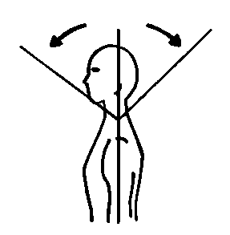
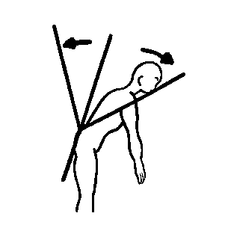
0°
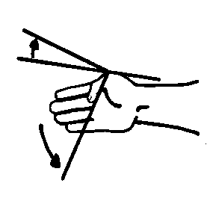
伸展
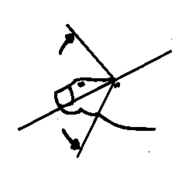
伸展
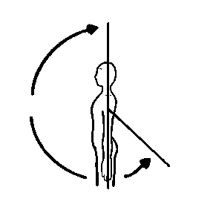
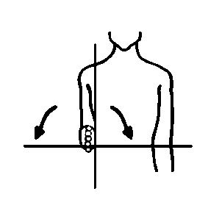
0°
屈曲
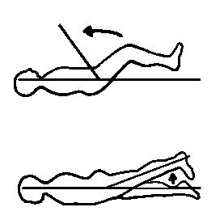
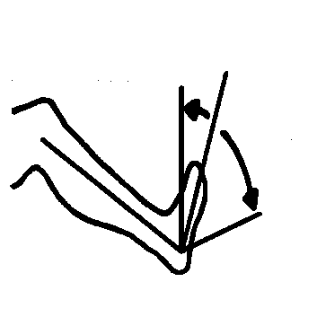
0°
後屈
0°
0°
背屈
前屈
後屈
前屈
屈曲
伸展
伸展
屈曲
0°
屈曲
回外
回内
0°
底屈
MP関節
MP関節
0°
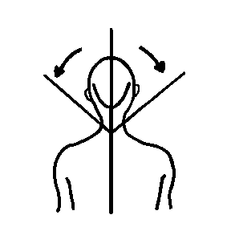
0°
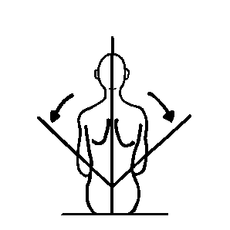
0°
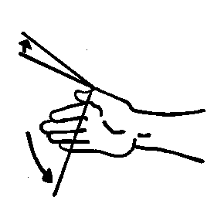
伸展
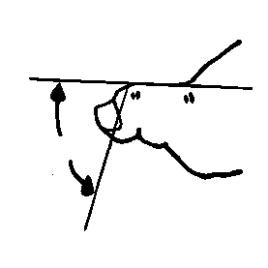
伸展
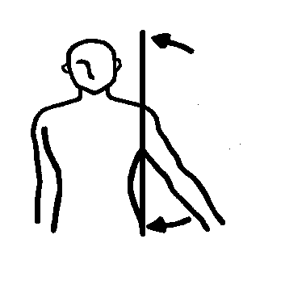
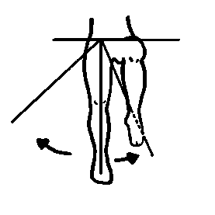
0°
0°
外転
 |  |  |  |  |  |  |  |  |  |  |  |  |  |  |  |  |  |  |  |  |  |  |  |  |  |  |  |  |  |  |  |  |  | 手関節
左側屈
右側屈
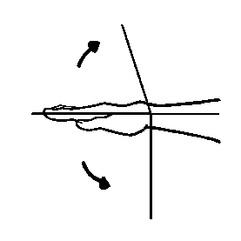
外転
内転
右側屈
屈曲
内転
0°
背屈
左側屈
屈曲
PIP関節
PIP関節
0°
掌屈
0°
0°
右回旋
左回旋
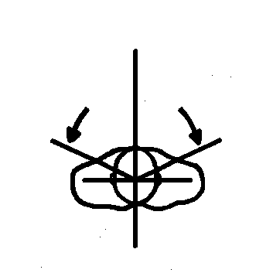
左回旋
右回旋
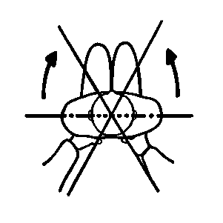
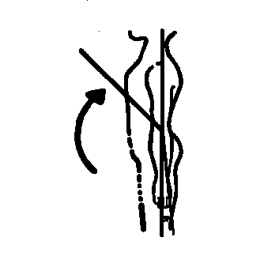
0°
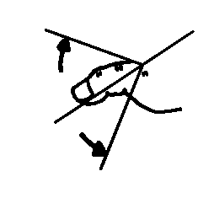
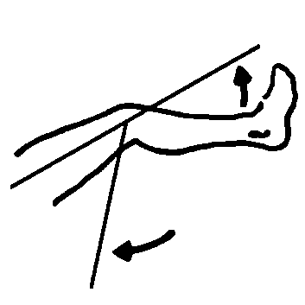
伸展
0°
 |  |  |  |  |  |  |  |  |  |  |  |  |  |  |  |  |  |  |  |  |  |  |  |  |  |  | 肘関節 |  |  |  |  |  |  |  |  |  |  |  |  |  |  |  | 膝関節
 |  |  |  |  |  |  |  |  |  |  |  |  |  |  |  |  | 手指関節（その他の指） | 足指関節（その他の指）
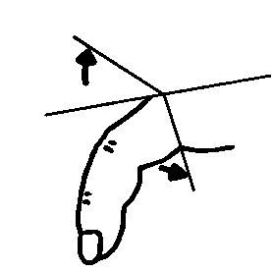
伸展
伸展
屈曲
0°
0°
伸展
屈曲
屈曲
屈曲
0°
MP関節
MP関節
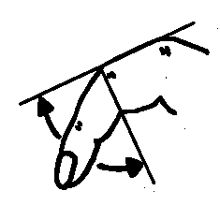
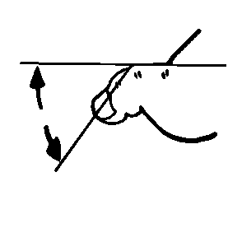
伸展
伸展
0°
0°
屈曲
屈曲
PIP関節
PIP関節

